工作表1
硬體模組 | 腳位 | Client
NI 9411 | P0.0+(Pin1) | 主軸轉速計
NI 9411 | P0.1+(Pin2) | 安全護蓋關上確認
NI 9411 | P0.2+(Pin3) | 主軸間距
NI 9411 | COM(Pin12) | P24V
NI 9411 | 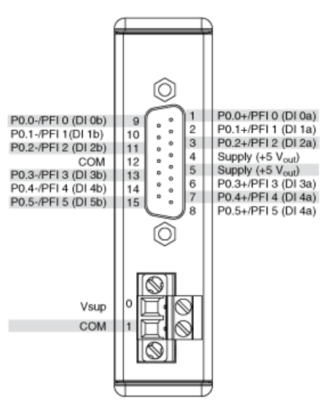
NI 9477 | DO0(Pin1) | 定心電磁閥-開
NI 9477 | DO1(Pin2) | 定心電磁閥-關
NI 9477 | DO2(Pin3) | 照明燈
NI 9477 | DO3(Pin4) | 主軸上升
NI 9477 | DO4(Pin5) | 主軸下降
NI 9477 | COM(Pin9) | N0V
NI 9477 | 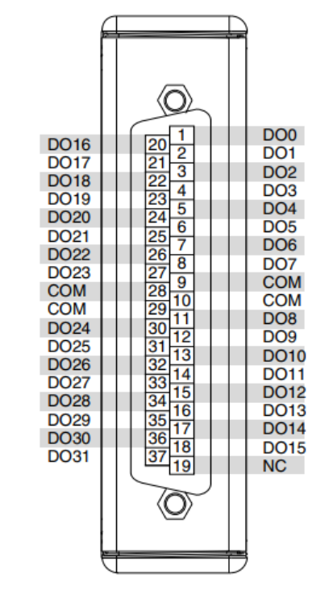
NI 9201 | AI0 | 雷射1輸出+
NI 9201 | AI1 | 雷射2輸出+
NI 9201 | COM | 雷射1輸出-
NI 9201 | COM | 雷射2輸出-
NI 9201 | 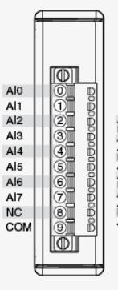
NI 9234 | AI0 | 加速規604B31
研華 PCI-1274-16AE |  | Motor Control
NI 9401 | P0.0(Pin14) | Counter+
NI 9401 | COM(Pin1) | Counter-
NI 9401 | 